prev_spesa_art.4_a
Modello Allegato A Preventivo di spesa l.r. 9/23 art. 9
DPReg 18 aprile 2024 n. 48 "Regolamento recante criteri e modalità per la concessione di contributi in materia di contrasto dell’immigrazione irregolare, in attuazione degli articoli 9 e 16 della legge regionale 3 marzo 2023, n. 9 (Sistema integrato di interventi in materia di immigrazione)". |  |  |  |  | 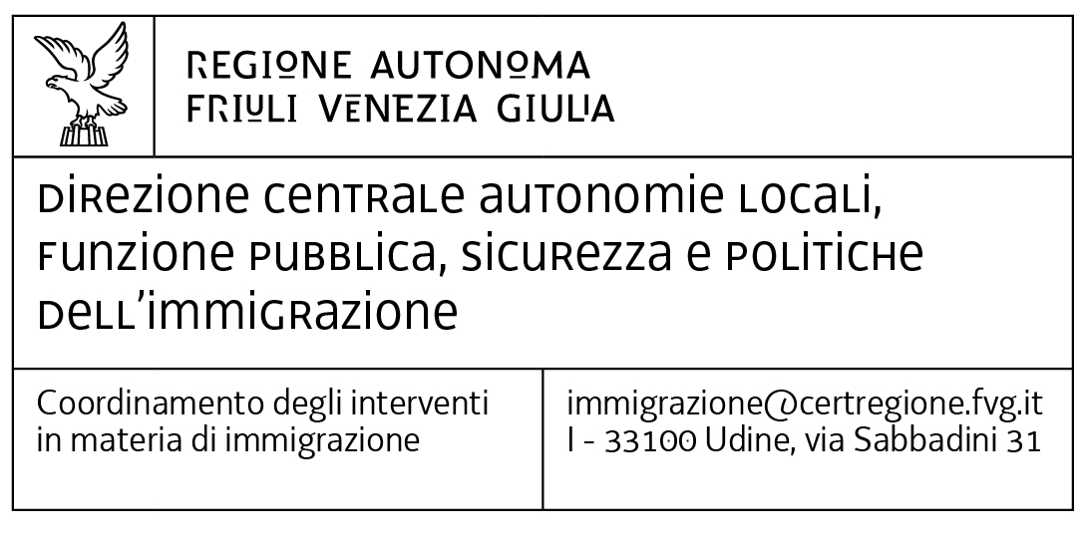
Preventivo art. 4 comma 1 lett. a): acquisizione di attrezzature e strumentazioni da concedere in uso alle Forze di polizia dello Stato finalizzate ad agevolare le attività di controllo sulla regolarità dei flussi e transiti di persone immigrate e per il contrasto delle organizzazioni dedite a favorire l'immigrazione illegale

Soggetto richiedente
Titolo del progetto
Periodo progettuale dal … al..

Descrizione spesa | Unità di misura | Quantità | Costo unitario | Totale
 | numero |  |  | 0.00 €
 | numero |  |  | 0.00 €
 | numero |  |  | 0.00 €
 | numero |  |  | 0.00 €
 | numero |  |  | 0.00 €
 | numero |  |  | 0.00 €
 | numero |  |  | 0.00 €
 | numero |  |  | 0.00 €
 | numero |  |  | 0.00 €
 | numero |  |  | 0.00 €
 | numero |  |  | 0.00 €
 | numero |  |  | 0.00 €
 | numero |  |  | 0.00 €
 | numero |  |  | 0.00 €
 | numero |  |  | 0.00 €
 | numero |  |  | 0.00 €
 | numero |  |  | 0.00 €
 | numero |  |  | 0.00 €
 | numero |  |  | 0.00 €
 | numero |  |  | 0.00 €
 | numero |  |  | 0.00 €
Totale |  |  |  | 0.00 €

